Лист1
Чтобы по-настоящему разобраться в React, нам нужно понять его минимальные единицы — элементы. После элементов мы обсудим компоненты и создадим пользовательские компоненты, из которых состоят другие компоненты и элементы.

Элементы React
HTML — это просто набор инструкций, которые браузер выполняет при создании DOM. Элементы, составляющие HTML-документ, становятся элементами DOM, когда браузер загружает код HTML и отображает пользовательский интерфейс. | DOM - это …

Допустим, вам нужно построить иерархию HTML для рецепта. Возможное решение такой задачи может выглядеть примерно так:
example1.html | 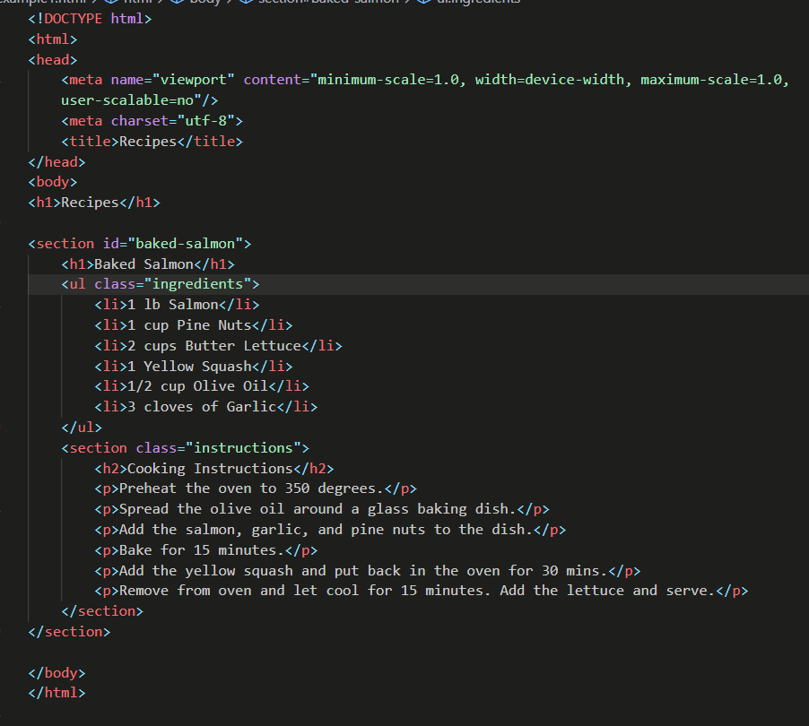
В HTML элементы связаны друг с другом в иерархии, напоминающей генеалогическое древо. Можно сказать, что у корневого элемента (в данном случае раздела) есть три дочерних элемента: заголовок, неупорядоченный список ингредиентов и раздел для инструкций.

В прошлом веб-сайты состояли из отдельных HTML-страниц. Когда пользователь перемещался по этим страницам, браузер запрашивал и загружал различные HTML-документы. Изобретение AJAX (асинхронного JavaScript и XML) подарило нам одностраничные приложения, или SPA (https://ru.wikipedia.org/wiki/ Одностраничное_приложение). Поскольку браузеры теперь могут с помощью AJAX запрашивать и загружать маленькие фрагменты данных, целые веб-приложения теперь могут работать на одной странице и обновлять пользовательский интерфейс инструментами JavaScript.

В SPA браузер изначально загружает один HTML-документ. Перемещаясь по сайту, пользователи фактически остаются на той же странице. JavaScript уничтожает пользовательский интерфейс и создает новый всякий раз, когда пользователь взаимодействует с приложением. Может показаться, что вы перемещаетесь со страницы на страницу, но на самом деле вы находитесь на одной HTML-странице, а JavaScript выполняет всю работу.

DOM API (https://developer.mozilla.org/en-US/docs/Web/API/Document_Object_Model) представляет собой набор объектов, которые JavaScript может использовать при взаимодействии с браузером для изменения модели DOM. Если вы когда-либо использовали функцию document.createElement или document.appendChild, то вы уже работали с DOM API.

React — это библиотека, которая предназначена для обновления DOM браузера. Нам больше не нужно беспокоиться о сложностях, связанных с созданием высокопроизводительных SPA, потому что React делает все сам. В React мы не взаимодействуем напрямую с DOM API. Вместо этого мы сообщаем React, что нам нужно построить, а она сама занимается рендерингом и согласованием элементов, которые нужно создать.

Модель DOM браузера состоит из элементов DOM. Аналогично React DOM состоит из элементов React. Элементы DOM и React на вид похожи, но на самом деле они совершенно разные. Элемент React — это описание того, как должен выглядеть фактический элемент DOM. Другими словами, элементы React — это инструкции по созданию DOM браузера.

Мы можем создать элемент React для представления тега h1с с помощью функции React.createElement, не забывая предварительно подключить cdn react:

example2.html

Первый аргумент определяет тип элемента, который мы хотим создать — в данном случае h1. Второй аргумент определяет свойства элемента. Элемент h1 имеет идентификатор recipe-0. Третий аргумент соответствует дочерним элементам: это могут быть любые узлы, вставленные между открывающим и закрывающим тегами (в данном случае только некоторый текст).
Во время рендеринга React преобразует этот элемент в реальный элемент DOM:
<h1 id="recipe-0">Baked Salmon</h1>

Свойства аналогичным образом применяются к новому элементу DOM: они добавляются к тегу как атрибуты, а дочерний текст добавляется как текст внутри элемента. Элемент React — это просто литерал JavaScript, который сообщает React, как создать элемент DOM.

Заглянем в консоль и посмотрим как видит элемент браузер. Свойство type элемента React сообщает React, какой тип элемента HTML или SVG нужно создать.
Свойство props содержит данные и дочерние элементы, необходимые для создания элемента DOM.
Свойство children предназначено для рендеринга других вложенных элементов в виде текста.

Отображение
Все, что связано с рендерингом элементов в DOM, находится в пакете ReactDOM. В версиях React вплоть до React 16 в DOM можно было отображать только один элемент. Сегодня можно также отображать массивы. Когда такая возможность была анонсирована на ReactConf 2017, все аплодировали и кричали. Это было большое дело. Вот как оно выглядит:

const dish = React.createElement("h1", null, "Baked Salmon");
const dessert = React.createElement("h2", null, "Coconut Cream Pie");
ReactDOM.render([dish, dessert], document.getElementById("root"));

Этот код отобразит оба элемента как одноуровневые внутри корневого контейнера. Надеемся, вы тоже аплодируете и кричите!

В следующем разделе мы узнаем, как использовать метод props.children.

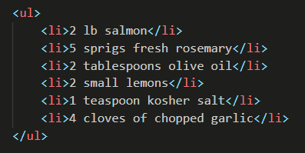
Потомки
React отображает дочерние элементы с помощью метода props.children. В предыдущем разделе мы отобразили текстовый элемент как дочерний элемента h1, и поэтому для метода props.children было установлено значение "Baked Salmon". Мы можем отображать другие элементы React как дочерние, создавая дерево элементов. Вот почему мы используем термин дерево элементов: у него есть один корневой элемент, от которого вырастает множество ветвей. Рассмотрим неупорядоченный список ингредиентов:

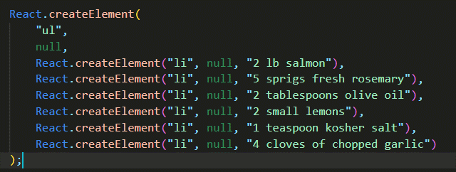
В этом примере неупорядоченный список является корневым элементом и имеет шесть дочерних элементов. Мы можем представить этот ul и его дочерние элементы с помощью React.createElement:

Проверив получившийся элемент React, мы увидим, что каждый элемент списка представлен элементом React и добавлен в массив props.children.

Теперь перепиши наш рецепт использовав серию вызовов createElement, вместо class используй className
example4.html

Создание элементов с данными

Основным преимуществом React является его способность отделять данные от элементов пользовательского интерфейса. Поскольку React — это JavaScript, мы можем добавить логику JavaScript, которая поможет нам построить дерево компонентов React. Например, ингредиенты можно хранить в массиве, и мы можем сопоставить массив с элементами React.

Вернемся назад и вспомним о неупорядоченном списке:

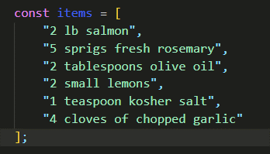
Данные, используемые в этом списке ингредиентов, можно представить с помощью массива JavaScript:

Из этих данных можно создать список с правильным количеством элементов без необходимости жесткого кодирования каждого из них. Мы можем отображать массив и создавать элементы списка для любого количества ингредиентов:
Для начала вспомним как работает метод map() у массивов в js
map.html
example5.html
Этот пример создает элемент React для каждого ингредиента в массиве. Каждая строка отображается в дочерних элементах списка как текст. Значение для каждого ингредиента отображается как элемент списка.

Когда мы создаем список дочерних элементов путем итерации по массиву, React хочет, чтобы каждый из них имел свойство key. Свойство key помогает React эффективно обновлять DOM. Мы можете убрать это предупреждение, добавив уникальное свойство key для каждого элемента записи списка. Будем использовать индекс массива для каждого ингредиента как уникальное значение:
example6.html
О ключах мы позже поговорим более подробно, когда будем обсуждать JSX

Компоненты React

Пользовательский интерфейс состоит из отдельных частей, независимо от его содержимого или технологий, используемых для его создания.
Кнопки. Списки. Заголовки. Все эти части вместе составляют пользовательский интерфейс.

Рассмотрим пример.
https://www.crossfit.com/workout
приложение, содержащее разные тренировочные комплексы. Данные в каждом его поле разные, но части, необходимые для создания комплекса, одинаковы

В React мы описываем каждую из этих частей как компонент. Компоненты по-зволяют повторно использовать одну и ту же структуру, а затем заполнять эти структуры разными наборами данных.

При рассмотрении пользовательского интерфейса, который мы хотим создать с помощью React, нужно искать возможности разбить элементы на части, которые можно использовать повторно. Например, у комплексов есть названия, списки упражнений и инструкции. Все они являются частью более крупного тренировочного дня — компонента приложения. Можно создать компонент для каждой из выделенных частей: упражнения, инструкции и так далее.

Подумай, масштабируется ли такой подход. Если мы хотим отобразить один рецепт, наша структура компонентов позволит сделать это. Если мы хотим отобразить 10 000 рецептов, мы просто создадим 10 000 новых экземпляров компонента.

Теперь создадим компонент с помощью функции. Эта функция вернет повторно используемую часть пользовательского интерфейса. Создадим функцию, которая возвращает неупорядоченный список ингредиентов. На этот раз мы составим комплекс с помощью функции ExerciseList:
components/example1.html
Получилось хорошо, но мы жестко запрограммировали эти данные в компонент. Что, если бы мы могли построить один компонент, а затем передать данные в этот компонент как свойства? А что, если этот компонент сможет отображать данные динамически?

Рассмотрим на примере:
components/example2.html
Такое создание компонента сделает его более гибким. Независимо от того, состоит ли массив items из одного элемента или из ста элементов, компонент будет отображать каждый элемент как элемент списка.

Еще одна корректировка, которую мы можем сделать, — это добавление ссылки на массив ex из props React. Вместо рендеринга ex мы сделаем элементы доступными для объекта props. Начнем с передачи props в функцию, затем выполним рендеринг props.ex:
components/example3.html

Все, что связано с пользовательским интерфейсом для IngredientsList, инкап-сулируется в один компонент. Все нужное собрано в одном месте.

